コピペ図形
部品製品コード



１

サンプル
サンプル
サンプル
サンプル
サンプル

テストデータを表示しています。実務に即していない可能性があります。

サンプル
サンプル

①

②

③

④

⑤

⑥

本文

データ格納
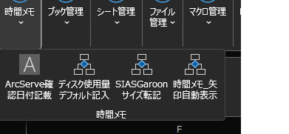
プログラム内データ格納シート
範囲：(4,4)～ 、データ部は偶数列。奇数列はデータ名
 | データ名 | データ部
 | F1ヘルプ | 1 | マクロキー有効化表示 | 0 | 0511 | 全て | 0512 | True | 0513 | False
 | マクロ機能モード | 0 | 初期マクロ機能有効 | 1 | 0514 | False | 0515 | False | 0516 | True
 | アクティブブック同期1 | \\KPDSV1\Share\電算\800 春日作業フォルダー\空フォルダ | マスタ検索1 | 担当者マスタ_1 | マクロショートカット(モード値) | 汎用マクロ機能モード
 | Vlook高速化1 | [202307月先行_棚卸データ(製品)_単価比較表_20230725.xlsx]一覧抜粋(評価単価=0)'!$B$4:$B$30 | Vlook高速化2 | [Book1]Query-5'!$A$3:$B$3228
 | Vlookツール1 | $E$2:$E$17
 | マクロブックウィンドウ位置 | 0
 | マクロブックウィンドウ位置上端 | 721.5
 | マクロブックウィンドウ位置左端 | 763
 | 定刻スケジュール表示 | 0
 | 定刻スケジュール表示時刻 | 18:00:00
 | セル結合_セル結合解除_揃え位置設定 | 1
 | セル結合_セル結合解除_罫線描画方法 | 33
 | シート名でデスクトップに保存(xlsx)_保存先 | C:\Users\k-kasuga\Desktop
 | シート名でデスクトップに保存(csv)_保存先 | C:\Users\k-kasuga\Desktop
 | 図形サイズ統一_シート上_サイズ指定_縦サイズ | 500
 | 図形サイズ統一_シート上_サイズ指定_横サイズ | 600
 | 結合文字inクリップボード_1 | Public Const 品目金型マスタ_
 | 結合文字inクリップボード_2 | COL as long = 12
 | DAT自動表展開_Config:保存先 | C:\Users\k-kasuga\Desktop\DeskTop_デスクトップ\DETA_データハウス\COMM_コミュニネット
 | DAT自動表展開_Config:ヘッダ縦書き | FALSE
 | DAT自動表展開_Config:ウィンドウ固定化 | FALSE
 | DAT自動表展開_Config:転記先シート名変更 | FALSE

雑記
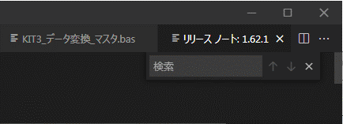
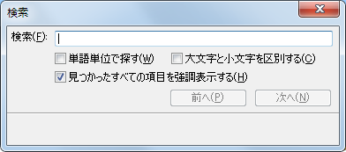
qiita おすすめ記事
 | 【新人教育 資料】SQLへの道 〜DB編〜

やる事
整理 | コピペ図形シート |  |  | https://yayoi3gatsu.sakura.ne.jp/rd.cgi?f=vba04
機能向上 | マクロ処理に対するUndo機能の実装

フォームデザイン参考
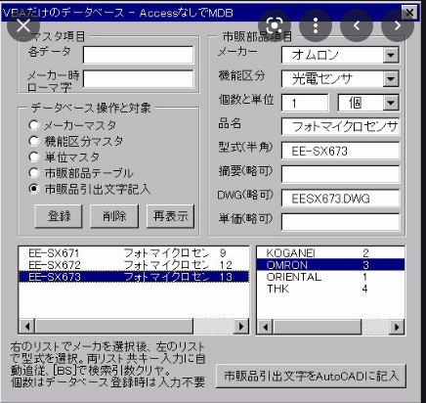

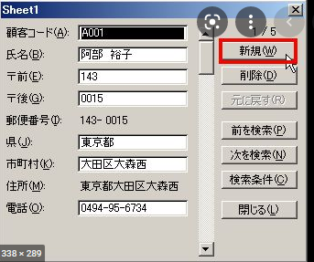

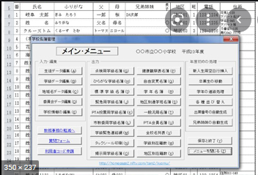
 |  | https://www.amazon.co.jp/%E3%82%A2%E3%83%97%E3%83%AA%E4%BD%9C%E6%88%90%E3%81%A7%E5%AD%A6%E3%81%B6ExcelVBA%E3%83%97%E3%83%AD%E3%82%B0%E3%83%A9%E3%83%9F%E3%83%B3%E3%82%B0%E3%83%A6%E3%83%BC%E3%82%B6%E3%83%BC%E3%83%95%E3%82%A9%E3%83%BC%E3%83%A0-%E3%82%B3%E3%83%B3%E3%83%88%E3%83%AD%E3%83%BC%E3%83%AB-%E6%A8%AA%E5%B1%B1-%E9%81%94%E5%A4%A7/dp/4798032956

 |  |  | アマゾン
 |  |  | アプリ作成で学ぶExcelVBAプログラミングユーザーフォーム&コントロール

 |  |  | x

 | vbc ＣＴＲＬ＋ｆ 検索

